关系图
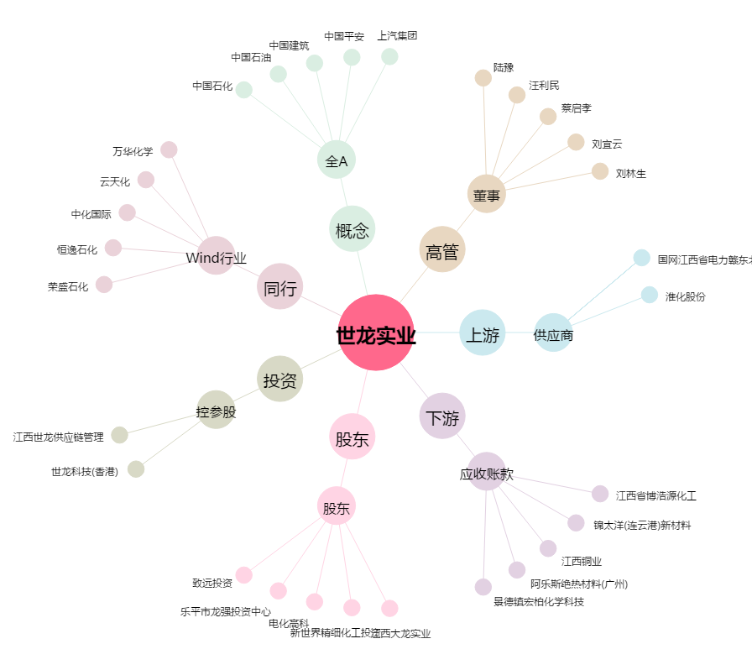
世龙实业[002748.SZ] - 关系概览图

